Solicitud gráfica
 | Área: | Ciencias Naturales |  |  | Fecha:
 | Grado: | 6 |  |  | 2015-03-09
 | Título del tema: | El movimiento |  |  | ¿Cuaderno de estudio o recurso? | Cuaderno de Estudio
 | Editor: | Diana Pequetita García Rodríguez

 | Código guión o recurso: | CN_06_11_CO | ← Para determinar este código, visite la hoja de Ayuda
 |  |  |  |  | ESPECIFICACIÓN DE ARCHIVOS A ENTREGAR
Núm. | Archivo Shutterstock o ruta en web | Imagen para: | Tipo | Formato | Nombre imagen SMALL | Tamaño imagen SMALL | Nombre imagen ZOOM | Tamaño imagen ZOOM | Descripción | Observaciones
IMG01 |  | Cuaderno de Estudio | Ilustración | Horizontal | CN_06_11_CO_IMG01_small | 526 x 370 px | CN_06_11_CO_IMG01_zoom | 800 x 600 px | Sistema de referencia | Imagen para construir (Una señora en tierra observa a su hijo y esposo que se alejan en un avión. La señora piensa “mi hijo y mi esposo se alejan rápidamente”. Se debe visualizar a los dos viajeros en la ventanilla. En una nube se muestra al niño y al padre que le dice “ Permanece quieto y observa como nos alejamos de mamá “), Puede que en una misma imagen tengan la vista de la mamá y la vista del papà y el hijo en el mismo avión.
IMG02 |  | Cuaderno de Estudio | Ilustración | Horizontal | CN_06_11_CO_IMG02_small | 526 x 370 px | CN_06_11_CO_IMG02_zoom | 800 x 600 px | Trayectoria y desplazamiento | 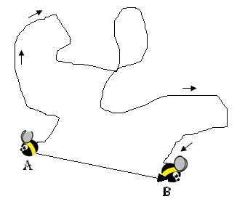 Imagen para construir. Dibujar una trayectoria curvilínea del movimiento de una abeja de un punto A a un punto B. Ahí mismo trazar el desplazamiento (línea recta orientada) desde el punto A al punto B.
IMG03 |  | Cuaderno de Estudio | Ilustración | Horizontal | CN_06_11_CO_IMG03_small | 526 x 370 px | CN_06_11_CO_IMG03_zoom | 800 x 600 px | Desplazamiento - Plano ciudad | Imagen para construir. Tomada de Internet Como ejemplo http://www.bing.com/images/search?q=plano+de+una+ciudad&id=E5C9678B85C181581A0958EB1A4A3C80FAEEE50C&FORM=IQFRBA#view=detail&id=14E60114EDAD4F63D4B90D06C6B7F7848E544B6B&selectedIndex=27,
IMG04 |  | Cuaderno de Estudio | Ilustración | Horizontal | CN_06_11_CO_IMG04_small | 526 x 370 px | CN_06_11_CO_IMG04_zoom | Imagen para construir. | Trayectoria plano ciudad | Imagen que se debe reasaltar los caminos o trayectorias de color azul y rojo Imagen para construir. Tomada de Internet Como ejemplo http://www.bing.com/images/search?q=plano+de+una+ciudad&id=E5C9678B85C181581A0958EB1A4A3C80FAEEE50C&FORM=IQFRBA#view=detail&id=14E60114EDAD4F63D4B90D06C6B7F7848E544B6B&selectedIndex=27,
IMG05 | 2ESO/ciencias naturales/el movimiento y la velocidad/movimiento curvilíneo/movimiento circular | Cuaderno de Estudio | Fotografía | Horizontal | CN_06_11_CO_IMG05_small | 526 x 370 px | CN_06_11_CO_IMG05_zoom | 800 x 600 px | Rueda panorámica y palas de aerogeneradores
IMG06 | 6 primaria/ciencias naturales/el movimiento y la velocidad/el movimiento curvilíneo/movimiento elíptico | Cuaderno de Estudio | Ilustración | Horizontal | CN_06_11_CO_IMG06_small | 526 x 370 px | CN_06_11_CO_IMG06_zoom | 800 x 600 px | Trayectoria de los planetas alrededor del Sol
IMG07 | Shutterstock 210939562 | Cuaderno de Estudio | Fotografía | Horizontal | CN_06_11_CO_IMG07_small | 526 x 370 px | CN_06_11_CO_IMG07_zoom | 800 x 600 px | Agua que sale de la manguera | 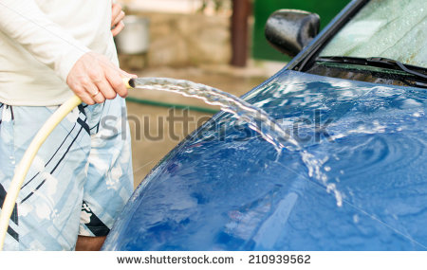
IMG08 | 6 primaria/ciencias naturales/el movimientoy la velocidad/la velocidad | Cuaderno de Estudio | Fotografía | Horizontal | CN_06_11_CO_IMG08_small | 526 x 370 px | CN_06_11_CO_IMG08_zoom | 800 x 600 px | Anemómetro
IMG09 | 6 primaria/ciencias naturales/el movimiento y la velocidad/la velocidad/unidades para medir la velocidad | Cuaderno de Estudio | Ilustración | Horizontal | CN_06_11_CO_IMG09_small | 526 x 370 px | CN_06_11_CO_IMG09_zoom | 800 x 600 px | Velocímetro
IMG10 | Shutterstock 133591862 | Cuaderno de Estudio | Fotografía | Horizontal | CN_06_11_CO_IMG10_small | 526 x 370 px | CN_06_11_CO_IMG10_zoom | 800 x 600 px | Velocidad de la luz | 
IMG11 | 2 ESO/Ciencias Naturales/el movimiento/la representación gráfica del movimiento/La gráfica distancia-tiempo | Cuaderno de Estudio | Ilustración | Vertical | CN_06_11_CO_IMG11_small | 526 x 370 px | CN_06_11_CO_IMG11_zoom | 800 x 600 px | Gráfica distancia contra tiempo | 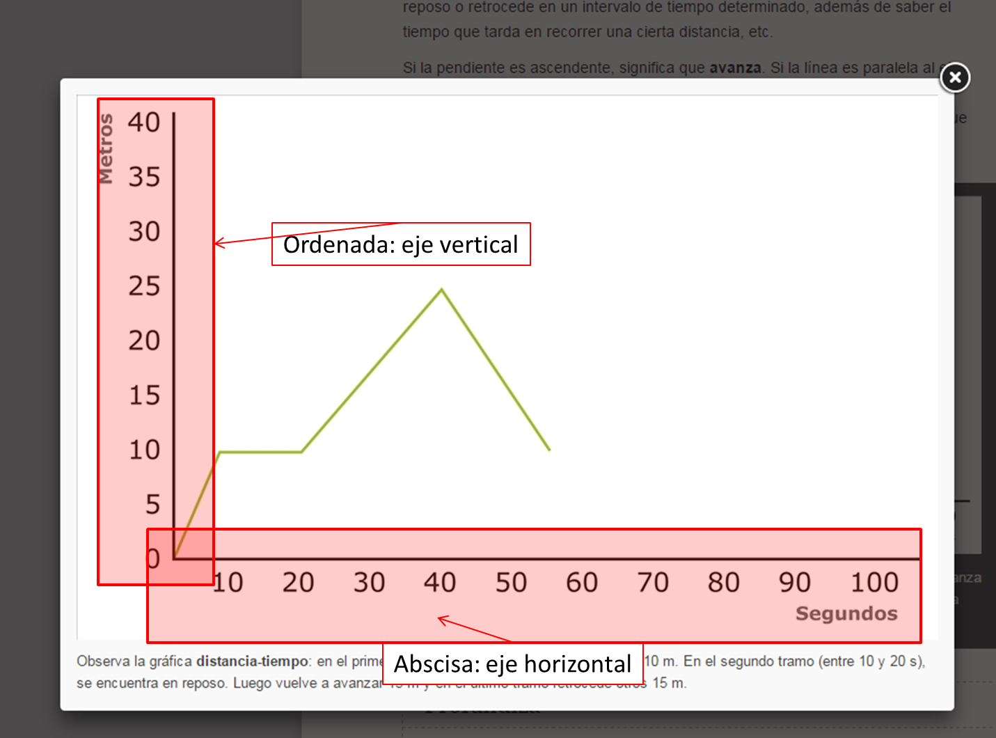 En esta imagen se necesita identificar cuál es la abscisa y cuál es la ordenada
IMG12 | 2 ESO/Ciencias Naturales/el movimiento/la representación gráfica del movimiento/La gráfica distancia-tiempo | Cuaderno de Estudio | Ilustración | Horizontal | CN_06_11_CO_IMG12_small | 526 x 370 px | CN_06_11_CO_IMG12_zoom | 800 x 600 px | Gráfica Espacio contra tiempo | 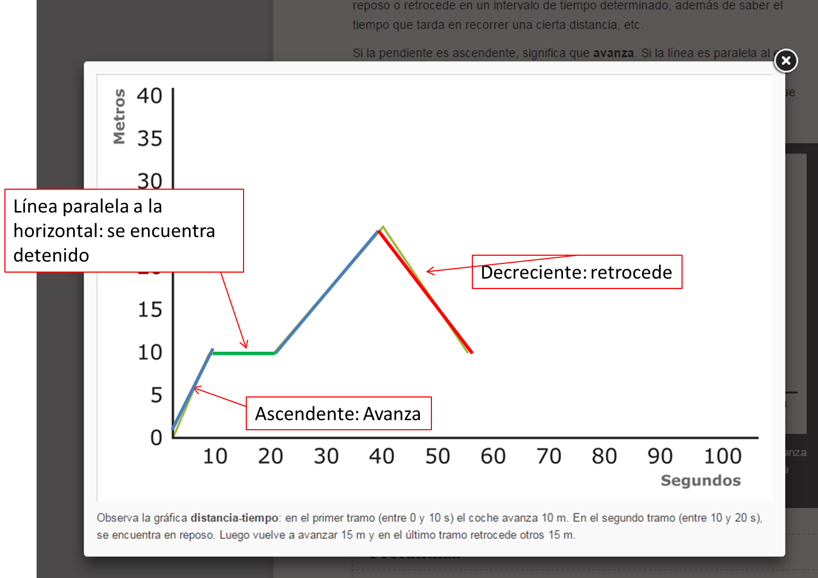 En esta imagen es necesario cambiar los colores de las líneas dependiendo de la pendiente o inclinación. Existen dos tramos ascendentes que deben ser del mismo color. Igualmente señalar cada uno de los tramos y tener en cuenta la tabla para que quede en los puntos exactos
IMG13 | 6 primaria/Ciencias Naturales/el movimiento y la velocidad/la gráfica velocidad-tiempo | Cuaderno de Estudio | Ilustración | Horizontal | CN_06_11_CO_IMG13_small | 526 x 370 px | CN_06_11_CO_IMG13_zoom | 800 x 600 px | Gráfica velocidad contra tiempo
IMG14 | 6 primaria/ciencias naturales/el movimiento y la velocidad/la velocidad/la fuerza de rozamiento | Cuaderno de Estudio | Fotografía | Horizontal | CN_06_11_CO_IMG14_small | 526 x 370 px | CN_06_11_CO_IMG14_zoom | 800 x 600 px | Fuerza de Rozamiento
IMG15 | 6 primaria/ciencias naturales/el movimiento y la velocidad/la velocidad/la fuerza de rozamiento | Cuaderno de Estudio | Fotografía | Horizontal | CN_06_11_CO_IMG15_small | 526 x 370 px | CN_06_11_CO_IMG15_zoom | 800 x 600 px | Fuerzas en los neumáticos de un automóvil
IMG16 | 6 primaria/ciencias naturales/el movimiento y la velocidad/la velocidad/la fuerza de la gravedad | Cuaderno de Estudio | Fotografía | Horizontal | CN_06_11_CO_IMG16_small | 526 x 370 px | CN_06_11_CO_IMG16_zoom | 800 x 600 px | Arbol de Manzanas
IMG17

